Caso 1
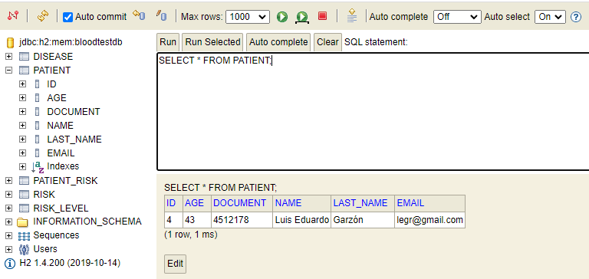
Funcionalidad: | Creación de Paciente
Escenario: | Crear Paciente
Descripción: | Se crea un paciente con sus datos personales

Datos: | Cedula: 4512178
 | Nombre: Luis Eduardo Garzón
 | Email: legr@gmail.com
 | Edad: 43

Se invoca el Rervicio Rest: /patient

Resultado: Se crea paciente con resultado exitoso. Codigo 201
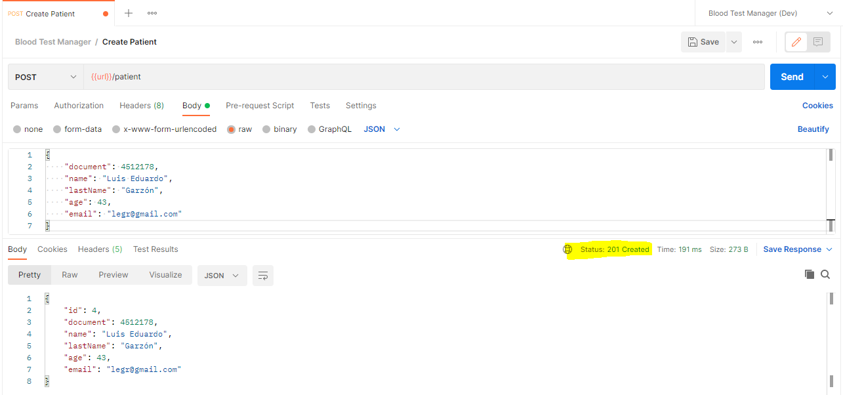

Base de Datos

Caso 2
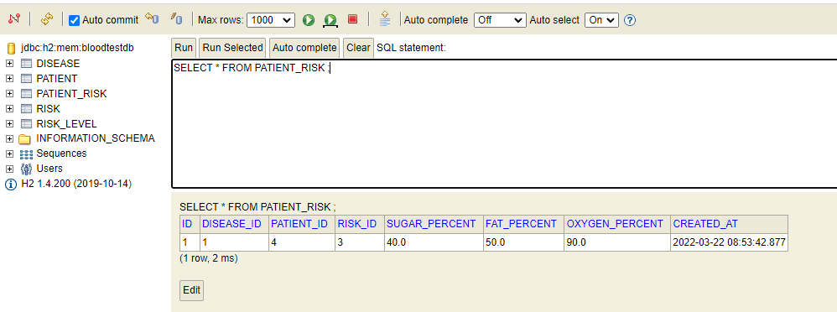
Funcionalidad: | Creación de un Riesgo del Paciente
Escenario: | Crear Riesgo Paciente
Descripción: | Se crea un nuevo riesgo para un paciente

Datos: | Cedula: 4512178
 | Azucar: 40.0
 | Grasa: 50.0
 | Oxigeno: 90.0

Se invoca el Rervicio Rest: /patientrisk

Resultado: Se crea el riesgo del paciente con resultado exitoso. Codigo 201
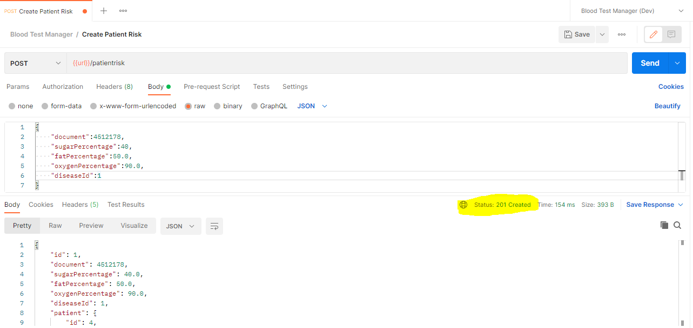

Base de Datos

Caso 3
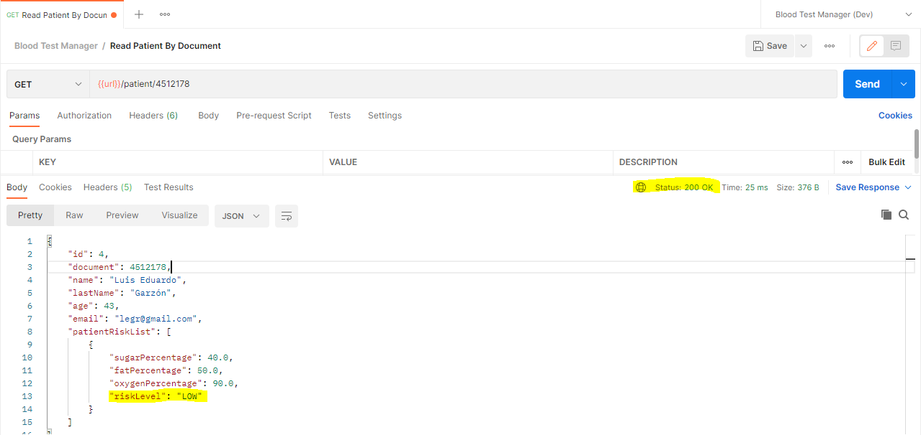
Funcionalidad: | Consulta Información del Paciente
Escenario: | Información del Paciente
Descripción: | Se consulta la información del paciente, de la sangra evaluada y nivel de riesgo

Datos: | Cedula: 4512178

Se invoca el Rervicio Rest: /patient/4512178

